Sheet1
年代 | 事件名称 | 事件描述
先秦汉 | 传说黄帝夔皮鼓 | 《礼记·明堂位》记载黄帝"以夔皮制鼓"，鼓为古代"八音"之首，用于祭祀、征战、乐舞、报警等 | 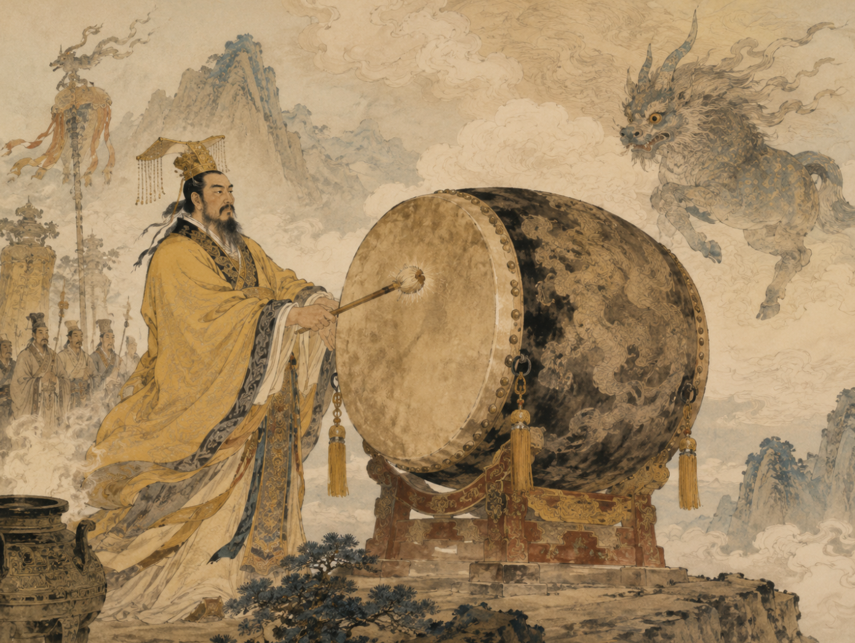
先秦汉 | 彩陶鼓 | 新石器彩陶鼓说明先民已有以鼓表达节奏、祭祀和集体活动的音乐实践。 | 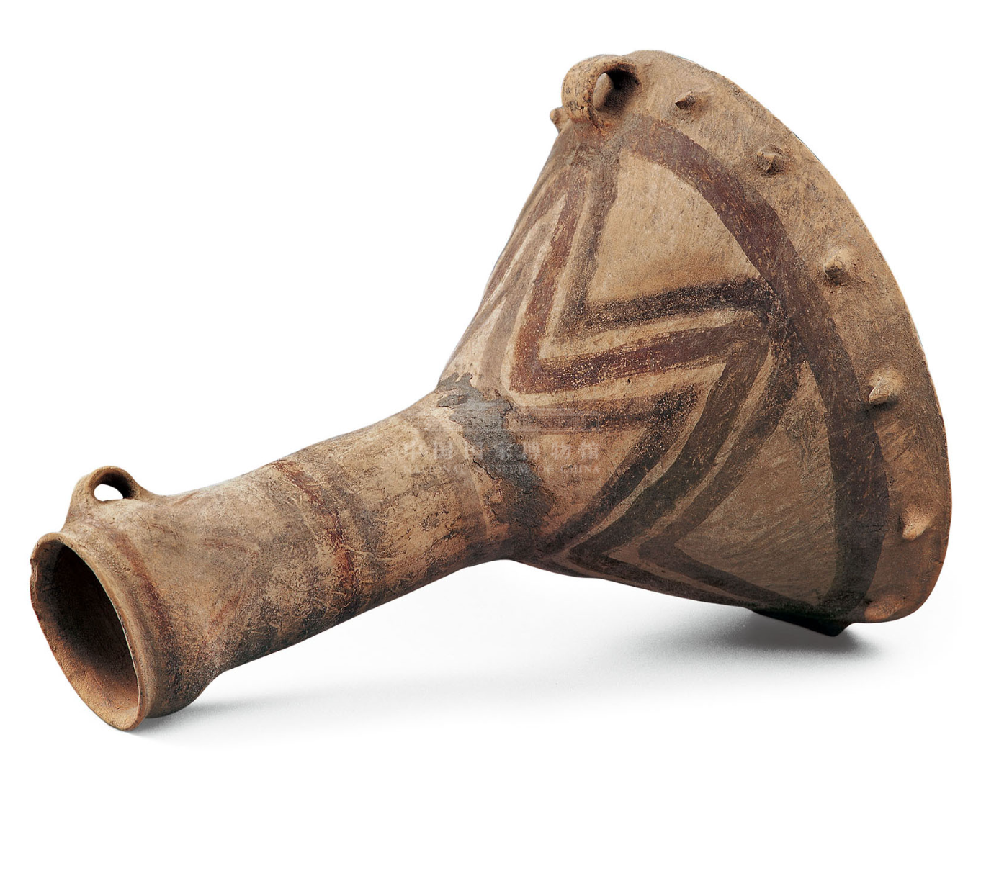 | 甘肃永登乐山坪彩陶鼓 中国国家博物馆
先秦汉 | 鼓吹乐起源 | 鼓吹乐起源于秦汉时期，用于行进仪仗、典礼、宴会和节日庆祝，乐器包括角、笳、排箫、笙、横吹、鼓、铙、钲等 | 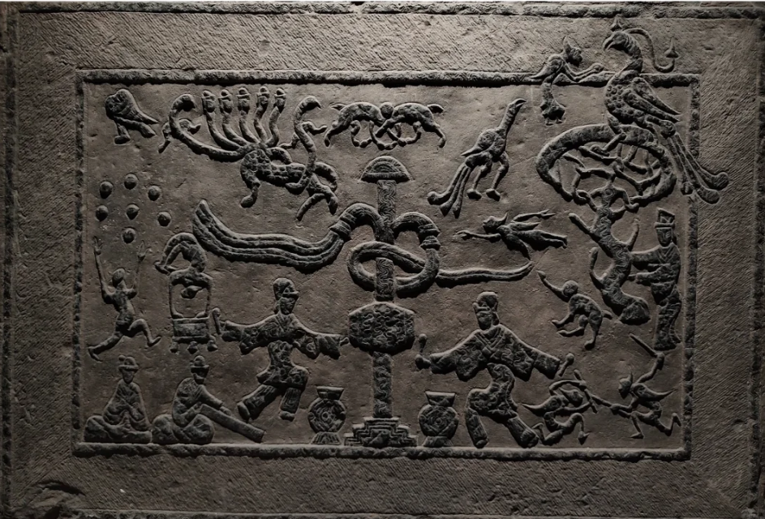 | 【建鼓乐舞祠堂后壁画像石】东汉1982年滕县岗头公社（今滕州市滨湖镇）西古村出土
先秦汉 | 汉代完备 | 两汉时期已形成完备的吹打合奏形式，如黄门鼓吹、卤簿、骑吹等。汉代鼓既用于军旅、祭祀，也进入说唱和娱乐空间，节奏功能与社会秩序、叙事表演相连 | 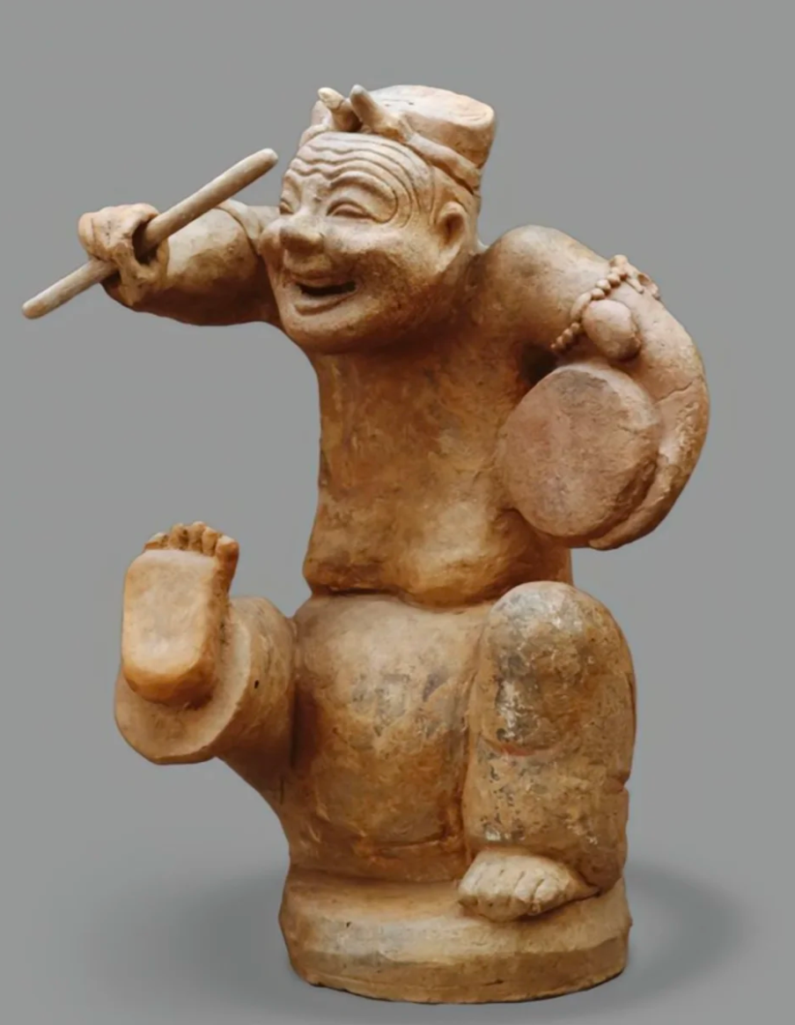 | 击鼓说唱俑 东汉 国家博物馆
唐 | 羯鼓等外来/边疆鼓类丰富唐代节奏色彩 | 唐代吸收胡乐，羯鼓、腰鼓等强化了舞蹈和宫廷娱乐的节奏表现，反映开放的音乐文化。 | 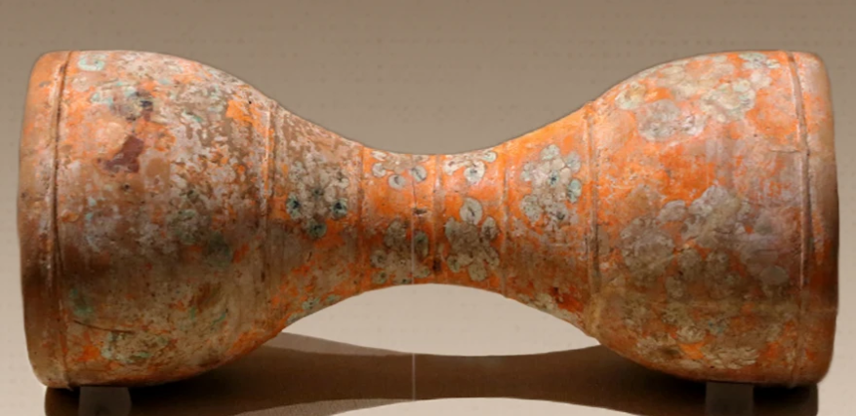 | 彩绘陶羯鼓唐让帝李宪惠陵 陕西考古博物馆
宋 | 宋代瓦舍勾栏使鼓板成为戏曲和说唱节奏核心 | 宋代城市娱乐兴起，鼓板在说唱、杂剧前身和民间表演中承担节拍、段落转换和舞台调度功能。宋代瓦舍勾栏使鼓板成为戏曲和说唱节奏核心 | 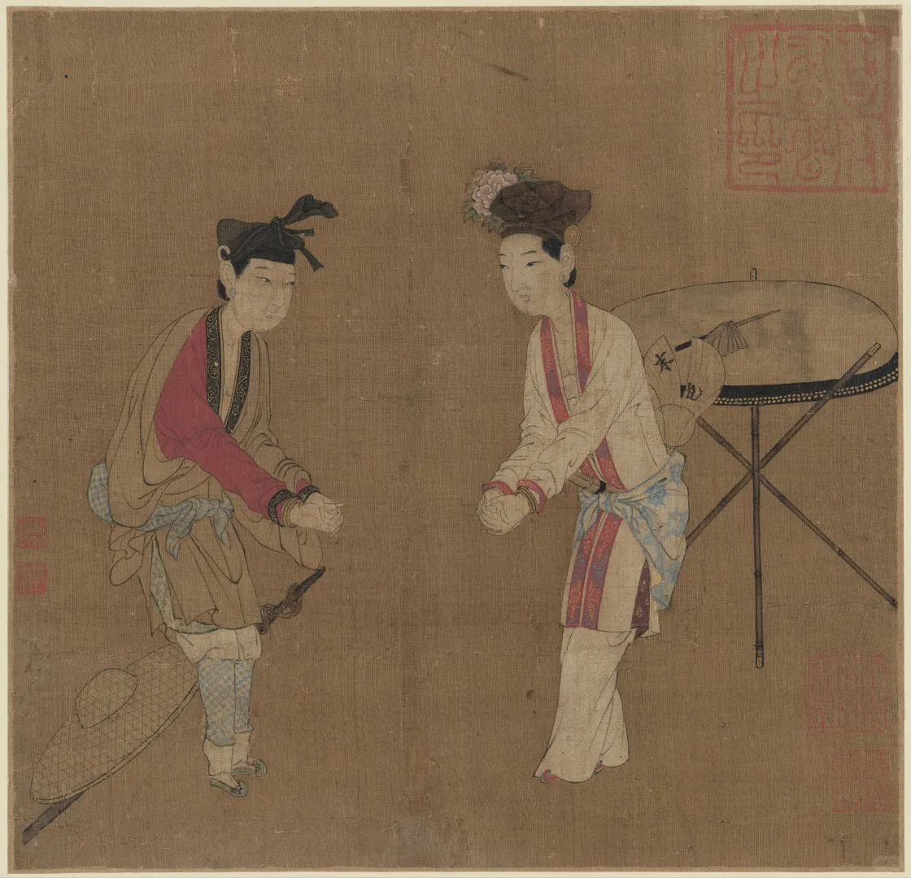 | 南宋时期的《杂剧（打花鼓）图页》，作者已不可考，标注为 “佚名”。现收藏于北京故宫博物院。
元 | 继续应用 | 元代鼓在民间和宫廷中继续使用，鼓吹乐形式进一步丰富 | 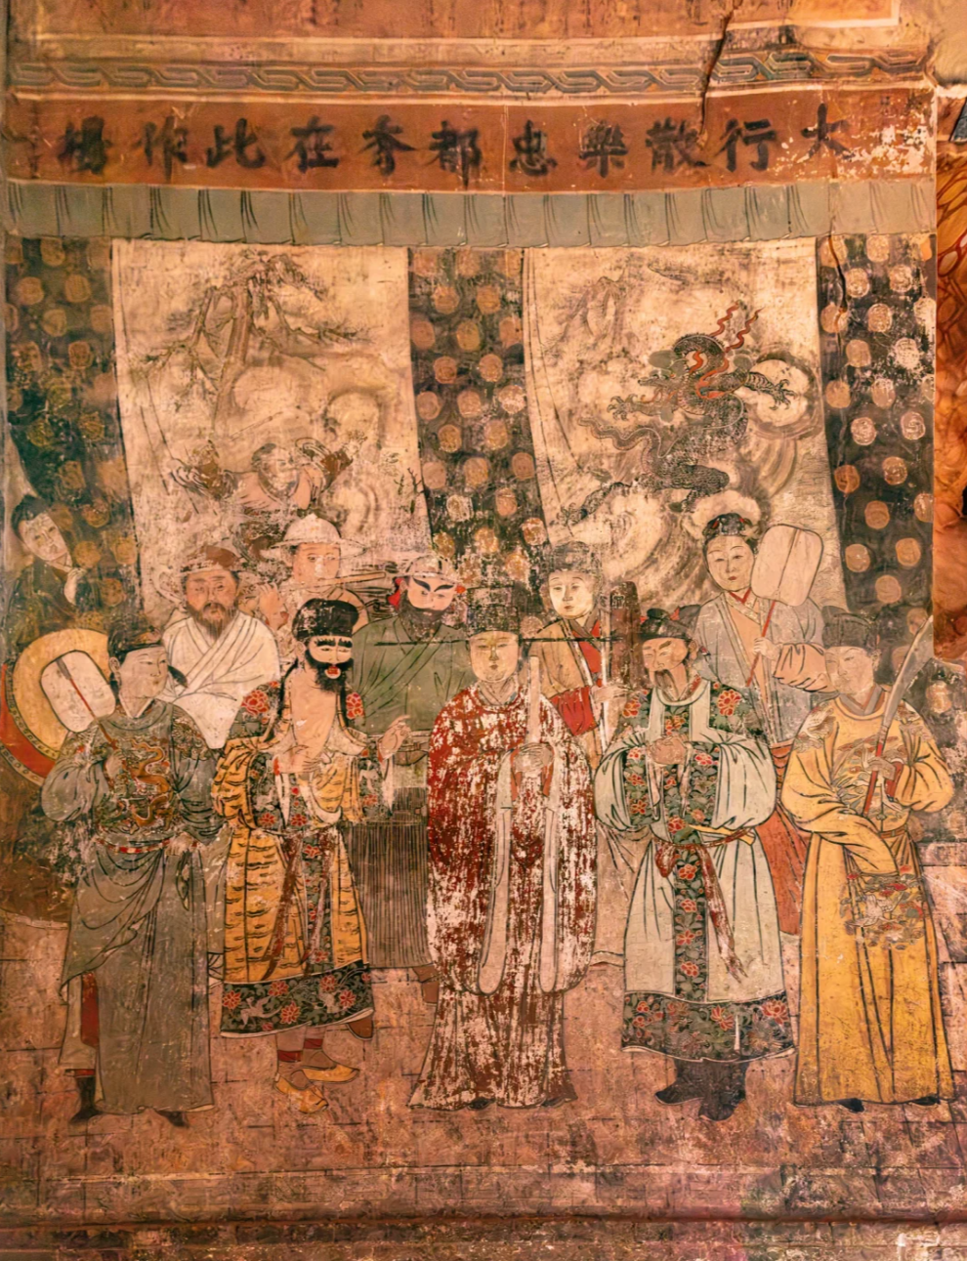 | 水神庙壁画（三）南壁元杂剧图
明 | 庙会、社火和民间节庆扩大鼓的社区功能 | 明代地方社会与节庆活动中，鼓与锣、钹等形成高响度打击乐队，承担召集、驱邪、庆典和集体认同功能。锣鼓十八番就是独具地方特色的民间打击乐器表现形式，明代中后期开始在南昌县广为流传。 | 